Sheet1
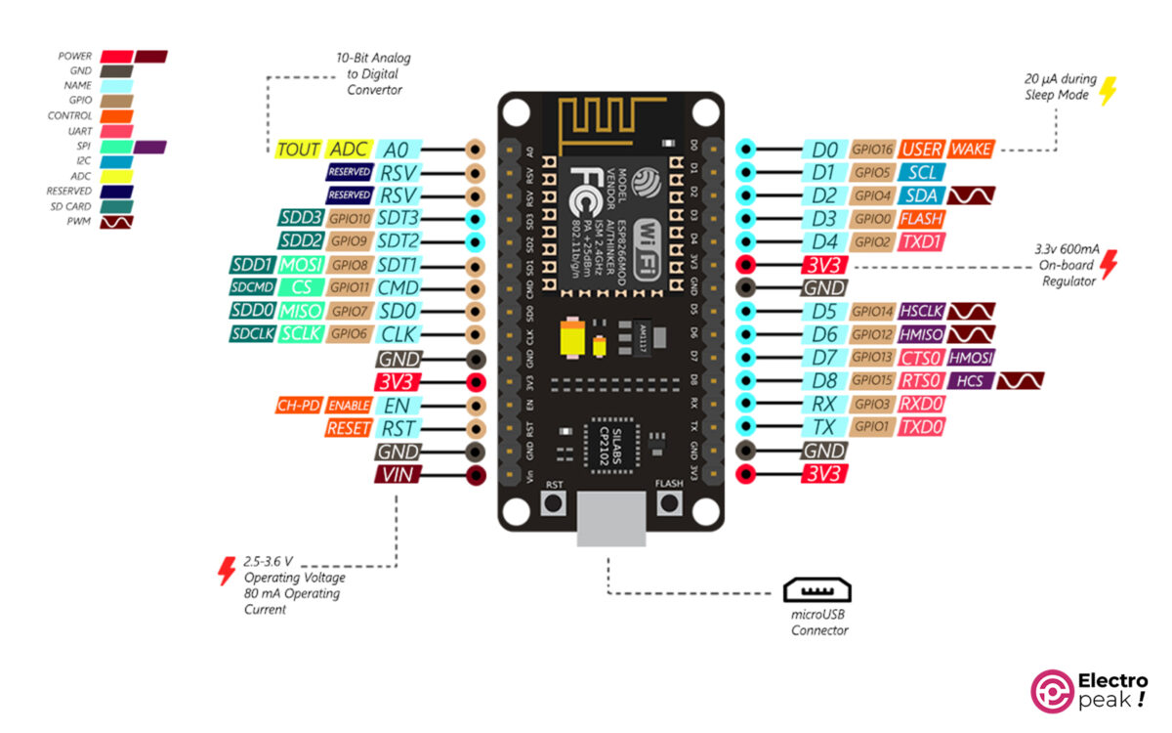
o | x |  |  |  |  |  |  | 0 |  | D0 | 16 | Buz
o |  | R1 | GND | G1 | B1 | x |  | 1 |  | D1 | 5 | B1
o |  |  |  |  |  |  |  | 2 |  | D2 | 4 | G1
o | x |  |  |  |  |  |  | o |  | D5 | 14 | R1
o |  |  |  |  |  | x |  | o |  | D6 | 12 | R2
o |  |  |  | x |  |  | x | o |  | D7 | 13 | B2
o |  |  |  |  |  |  |  | GND |  | D8 | 15 | G2
o |  |  |  | x |  |  | x | 5
o |  | o |  | x |  |  | x | 6
o |  |  |  |  | x |  |  | 7 |  |  | Red
o |  |  |  |  |  |  |  | 8 |  |  | Ground
o |  | o |  |  |  | x |  | o |  |  | Green
o |  |  |  |  | x |  |  | o |  |  | Blue
GND |  | R2 | GND | G2 | B2 |  |  | o |  |  | Buzzer
o |  |  |  |  |  | x |  | o |  |  | Resistor
 |  | USB

 |  |  |  |  |  |  |  |  | `

